关系图
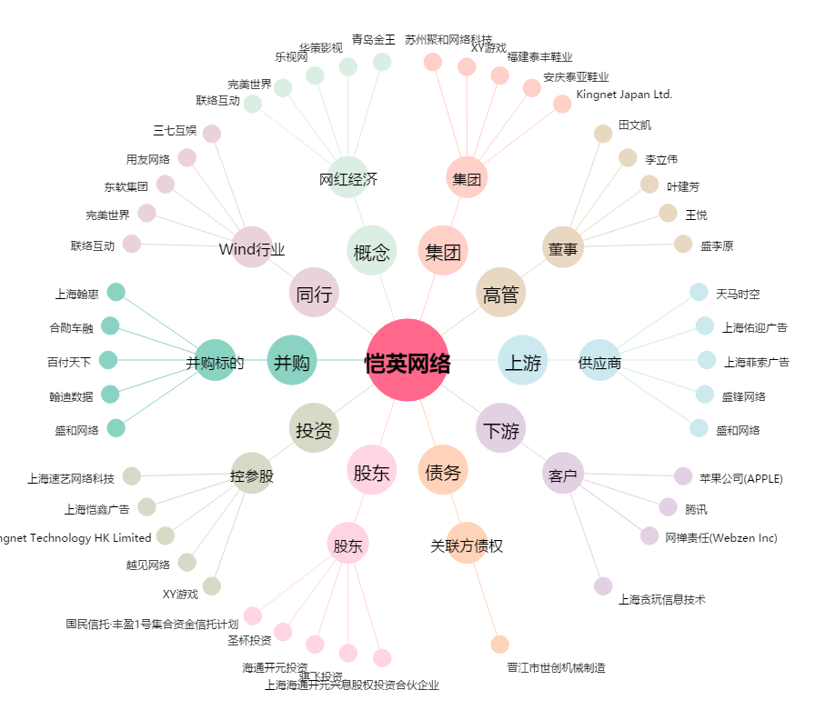
恺英网络[002517.SZ] - 关系概览图

